LTE 2600
 | BOY.Puerto Boyaca-1

LTE 2600

 | DATOS GENERALES LTE-2600 ESTADO ACTUAL |  |  |  |  |  |  |  |  | FPFH

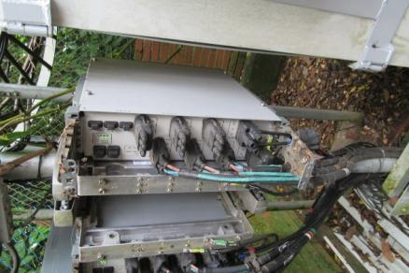
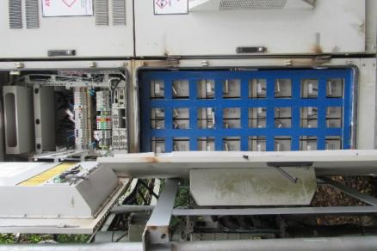
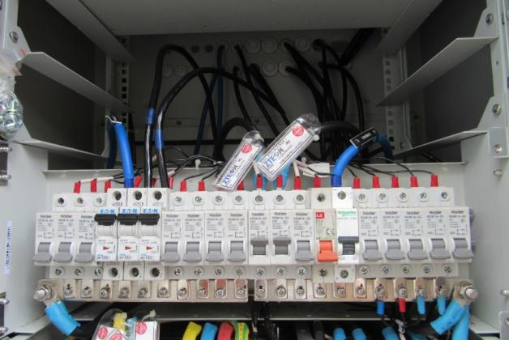
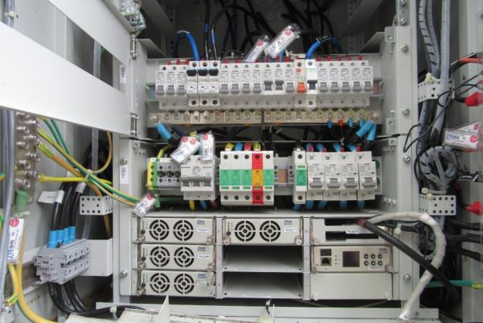
 |  | SECTOR L1 | SECTOR L2 | SECTOR L3 | SECTOR L4 | SECTOR T1 | SECTOR T2 | SECTOR T3 | SECTOR T4 |  |  |  |  |  | UBICACIÓN FPFH
 | Azimuth | 30 | 150 | 250 |  | 30 | 150 | 250 |  |  | FPFH-1
 | Modelo de Antena | HWXX-6516DS1-VTM | HWXX-6516DS1-VTM | HWXX-6516DS1-VTM |  | HWXX-6516DS1-VTM | HWXX-6516DS1-VTM | HWXX-6516DS1-VTM |  |  | EXISTENTE
 | Altura (centro de radiación) | 35 | 35 | 35 |  | 35 | 35 | 35 |  |  | PUERTOS | MODULOS | DISTANCIA (m) DESDE FPFH 1
 | Tilt mecánico | 0 | 1 | 2 |  | 0 | 1 | 2 |  |  | PTO 1 | AHHB | EXISTENTE
 | Tilt Eléctrico | 2 | 6 | 6 |  | 2 | 6 | 6 |  |  | PTO 2 | AHHB | EXISTENTE
FPFH EXISTENTE CONEXION RF FRHD+FRHD+FRHD DE LTE_2600
 | Modelo RF | FRHD | FRHD | FRHD |  | FRHD | FRHD | FRHD |  |  | PTO 3 | AHHB | EXISTENTE
 | Fibra Optica (m) | 100 | 100 | 100 |  | 100 | 100 | 100 |  |  | PTO 4
 |  |  |  |  |  |  |  |  |  |  | PTO 5
 |  |  |  |  |  |  |  |  |  |  | PTO 6

 | DATOS GENERALES LTE-2600 PROYECCIÓN
 |  |  |  |  |  |  |  |  |  |  | DISTANCIA CABLEADO (INLCUYENDO CURVAS FIGURADO) (m)
 |  |  |  |  |  |  |  |  |  |  | ENTRE FCOB Y POWER | 10
 |  |  |  |  |  |  |  |  |  |  | ENTRE FPFH Y POWER | 10
 |  |  |  |  |  |  |  |  |  |  | ENTRE FCOB Y FPFH | 10
 |  | SECTOR L1 | SECTOR L2 | SECTOR L3 | SECTOR L4 | SECTOR T1 | SECTOR T2 | SECTOR T3 | SECTOR T4 |  | ENTRE FCOB Y GPS | NA
 | Azimuth | 30 | 150 | 250 |  | 30 | 150 | 250
 | Modelo de Antena | HWXX-6516DS1-VTM | HWXX-6516DS1-VTM | HWXX-6516DS1-VTM |  | HWXX-6516DS1-VTM | HWXX-6516DS1-VTM | HWXX-6516DS1-VTM
 | Altura (centro de radiación) | 35 | 35 | 35 |  | 35 | 35 | 35 |  | PROYECCIÓN AIRSCALE LTE 2600
 | Tilt mecánico | 0 | 1 | 2 |  | 0 | 1 | 2
 | Tilt Eléctrico | 2 | 6 | 6 |  | 2 | 6 | 6
 | Modelo RF | AHHB | AHHB | AHHB |  | AHHB | AHHB | AHHB
 | Fibra Optica (m) | 100 | 100 | 100 |  | 100 | 100 | 100
 |  |  |  |  |  |  |  |  |  |  | TECNOLOGÍA | ASIA 1 |  |  |  | ASIA 2
 |  |  |  |  |  |  |  |  |  |  |  | Ov_Nuevo |  | Ov_Existente |  | Ov_Nuevo | Ov_Existente
 | REQUIERE MIMO | SI |  |  |  |  |  |  |  |  | LTE_2600 |  |  | 1
 |  |  |  |  |  |  |  |  |  |  | LTE_1900 |  |  | 0.5
 | AMPHENOL |  | METRAJE |  |  |  |  |  |  |  | 3G-850
 | RFM-FPFH | EXISTENTE |  |  |  |  |  |  |  |  | 3G-1900 |  |  | 1.5
 | RFM-FPFH | EXISTENTE |  |  |  |  |  |  |  |  | IoT
 | RFM-FPFH | EXISTENTE |  |  |  |  |  |  |  |  | LTE 700
 | RFM-FPFH |  |  |  |  |  |  |  |  |  | 5G
 | RFM-FPFH |  |  |  |  |  |  |  |  |  | Total Abia | 2 |  |  |  | 0
 | RFM-FPFH

 | Pantallazo LTE 2600 |  |  |  |  | BASE LINE
 | 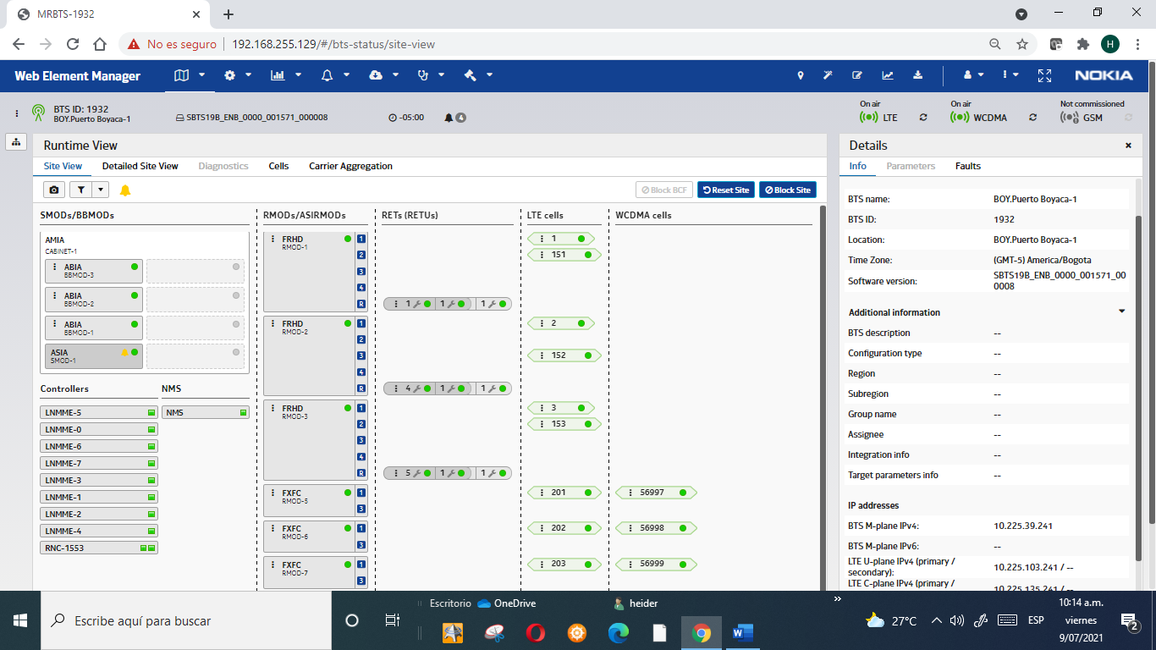 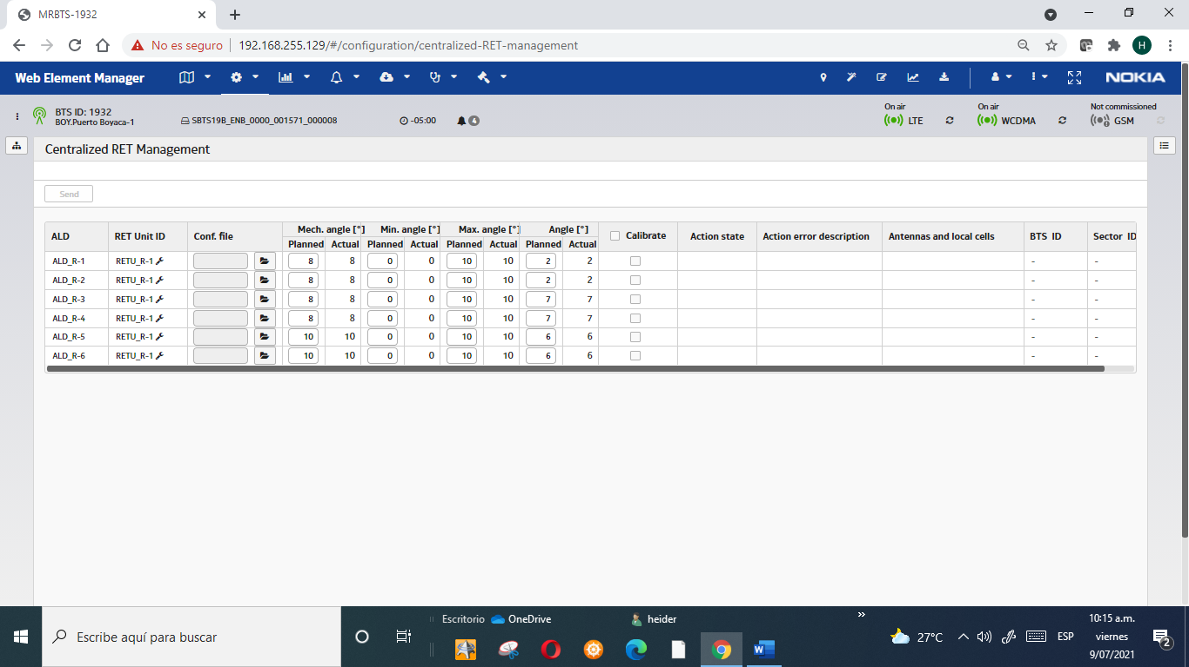

 |  |  |  |  |  |  |  |  |  | FOTOS TSS MODERNIZACION

 |  |  |  |  |  |  |  |  |  | FOTO RF L1 |  |  | FOTO RF L2 |  |  | FOTO RF L3

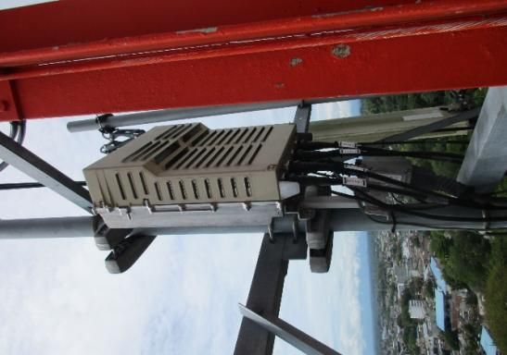
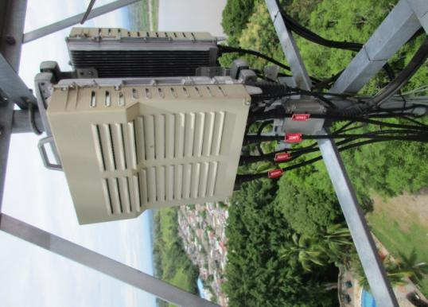
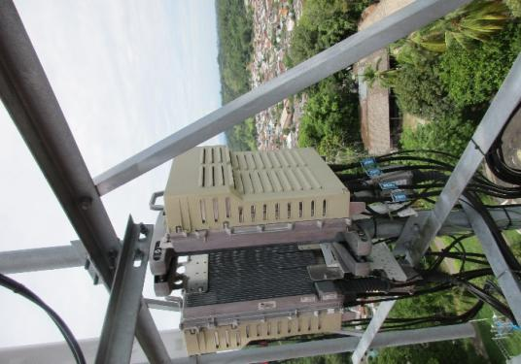

 |  |  |  |  |  |  |  |  |  | FOTO ANTENA L1 |  |  | FOTO ANTENA L2 |  |  | FOTO ANTENA L3

 | COMENTARIOS GENERALES |  |  |  |  |  |  |  |  | 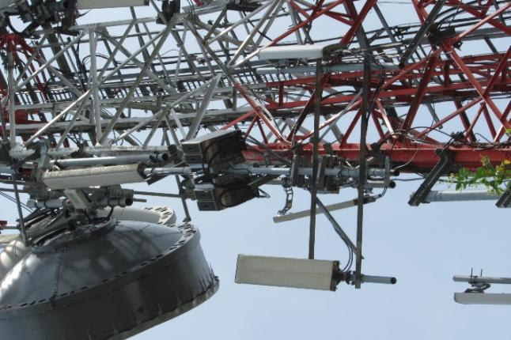 |  |  | 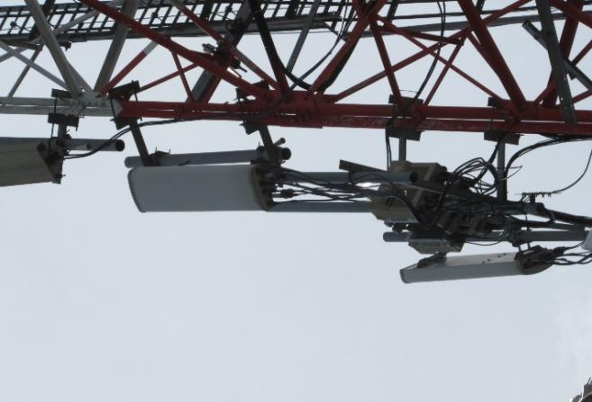 |  |  | 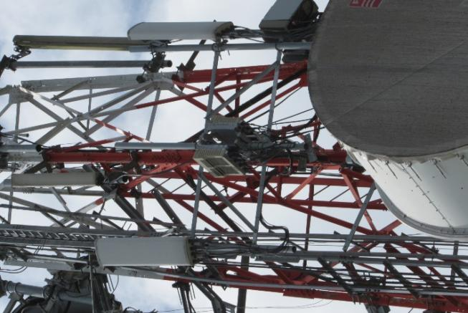

 | LTE 2600: * ESTADO ACTUAL CONFIGURACION AIRSCALE+FRHD+FRHD+FRHD. *SE REQUIERE EL CAMBIO DE LAS RF EXISTENTES FRHD POR NUEVAS RF AHHB.UBICADAS EN LA POSICION ACTUAL DE LAS RF FRHD. * SE REQUIERES NUEVOS JUMPER PARA LAS NUEVAS RF.(12 JUMPER) * CONFIGURACION FINAL DE LTE_2600: AIRSCALE + AHHB + AHHB+AHHB.

 | UBICACIÓN BANDA BASE LTE 2600

 | ACTUAL |  |  |  |  | PROYECCIÓN

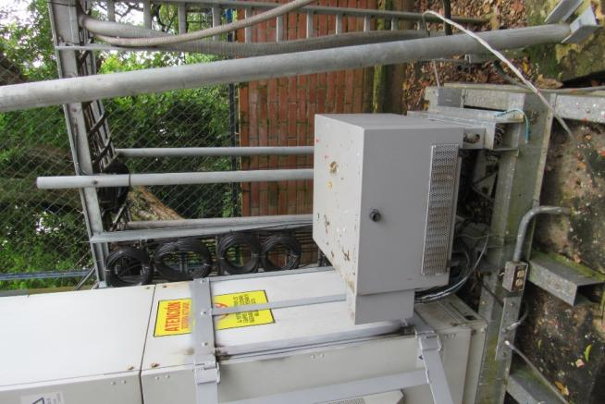
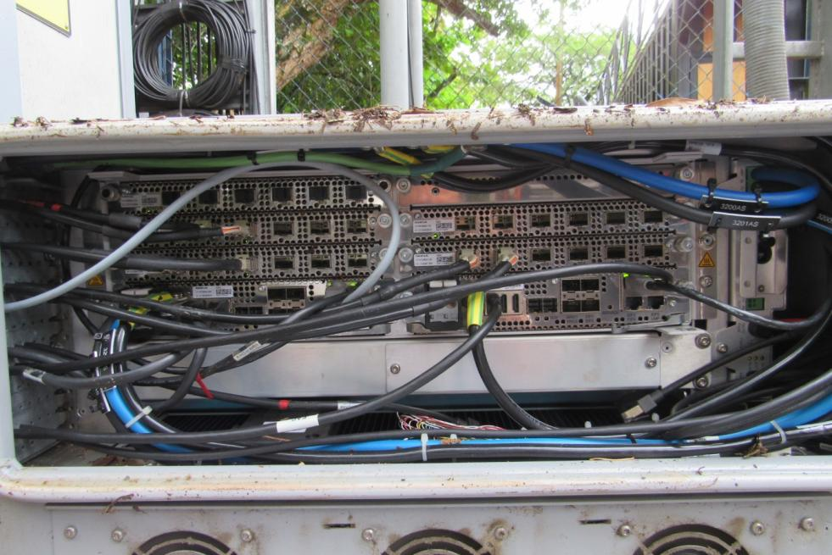
 |  |  |  |  |  |  |  |  |  | FOTO PUERTOS ANTENA L1 |  |  | FOTO PUERTOS ANTENA L2 |  |  | FOTO PUERTOS ANTENA L3

 |  |  |  |  |  |  |  |  |  | 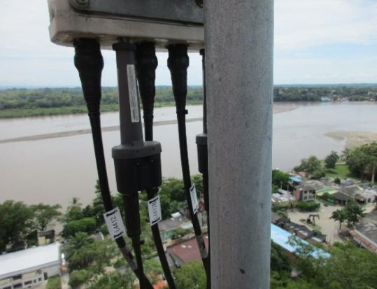 |  |  | 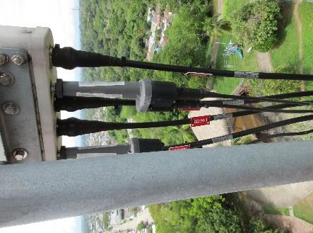 |  |  | 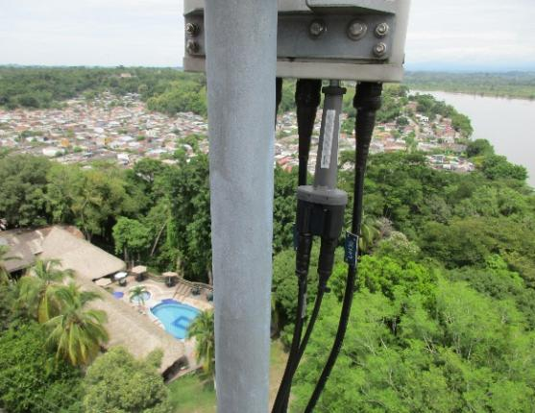

ASIA+ABIA+ABIA UMTS 1900+LTE_2600
ASIA+ABIA+ABIA UMTS 1900+LTE_2600

SOLICITUD CW SOLUCION
 | SOLICITUD CW

 | REQUIERE CW |  |  | NO | BOY.PUERTO BOYACA-1 |  |  |  |  |  |  |  |  |  |  |  |  | CW EN CONJUNTO |  |  | NO

 |  |  | Placa: 80cm X 80cm |  |  | si |  | no | / Ubicación:

 |  |  | Riel Omega |  |  | si |  | no | Long Aprox (0,7m)

 |  |  | Impermeabilizacion de placa |  |  | si |  | no

 |  |  | Acometidas AC |  |  | si |  | no | / Coraza |  |  | EMT |  | Galvan |  | / Long. Aprox: |  |  | mts | Diam:

 |  |  | Breaker 2X30 |  |  | si |  | no | / Ubicación:

 |  |  | Tablero de circuitos |  |  | si |  | no | de cuantos circuitos_________, Ubicación__________________________________

 |  |  | Pasamuros |  |  | si |  | no | Cuantos Huecos |  |  |  |  |  | Cantidad

 | N/A

 | SISTEMA DE TIERRAS

 |  | Buss-bar (platina de cobre) |  |  |  |  |  |  |  | Distancia entre barraje nuevo al anillo de tierra (m)
 |  |  |  |  |  |  |  |  |  | Distancia entre barraje nuevo al anillo de tierra (m)
 |  | Existe anillo de tierra |  |  |  | si | X | no |  | Distancia entre barraje nuevo al anillo de tierra (m)
 |  |  |  |  |  |  |  |  |  | Distancia entre barraje nuevo al anillo de tierra (m)
 |  |  |  |  |  |  |  |  |  | Distancia entre barraje nuevo al anillo de tierra (m)
 |  |  |  |  |  |  |  |  |  | Distancia entre barraje nuevo al anillo de tierra (m)
 |  |  |  |  |  |  |  |  |  | Distancia entre barraje nuevo al anillo de tierra (m)

 |  | Pole SM |  |  | cantidad |  |  | ubicación:

 |  | Soporte Antena |  |  | cantidad |  |  | ubicación:

 |  | Soporte para RF |  |  | cantidad |  |  | ubicación:

 |  | Escalerillas |  |  | cantidad |  |  | ubicación:

 |  | Riel Omega |  |  | cantidad |  |  | ubicación:

 |  | Rack de Torre |  |  | cantidad |  |  | ubicación:

 | N/A

, | ESCALERILLAS

 |  |  |  |  |  |  |  | Ancho |  |  | Long Aprox (m)

 |  | ubicación

 |  |  |  |  |  |  |  | Ancho |  |  | Long Aprox (m)

 |  | ubicación

 |  |  |  |  |  |  |  | Ancho |  |  | Long Aprox (m)

 |  | ubicación

 |  |  |  |  |  |  |  | Ancho |  |  | Long Aprox (m)

 |  | ubicación

 | N/A

 | SOPORTES ANTENA (EN ESTRUCTURAS LA ALTURA INDICADA ES AL CENTRO DEL SOPORTE) + RF MODULE

 |  |  |  |  |  |  |  |  |  | ESTADO |  |  | Long Aprox (m)

 |  |  | ubicación

 |  |  |  |  |  |  |  |  |  | ESTADO |  |  | Long Aprox (m)

 |  |  | ubicación

 |  |  |  |  |  |  |  |  |  | ESTADO |  |  | Long Aprox (m)

 |  |  | ubicación

 |  |  |  |  |  |  |  |  |  | ESTADO |  |  | Long Aprox (m)

 |  |  | ubicación

 |  |  |  |  |  |  |  |  |  | ESTADO |  |  | Long Aprox (m)

 |  |  | ubicación

 | POLE SM + PLATINA GALVANIZADA

 |  |  |  |  |  |  |  | SI | NO |  | Long Aprox (m)

 |  |  |  |  |  |  |  | SI | NO |  | Long Aprox (m)

 |  |  |  |  |  |  |  | SI | NO |  | Long Aprox (m)

 |  |  |  |  |  |  |  | SI | NO |  | Long Aprox (m)

 |  | ubicación

 | N/A

 | MODIFICACIONES ADICIONALES

 | SISTEMA DE PUESTA A TIERRA

 | BAJANTES Y PARARRAYOS
 |  |  |  |  |  | 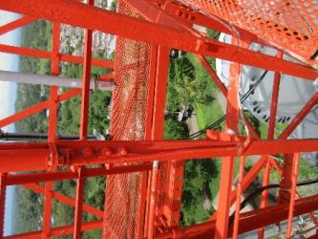 |  |  |  |  |  | 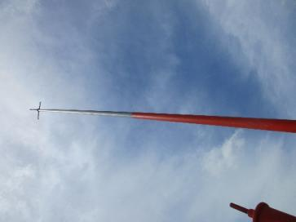

 | ANILLO DE TIERRA
 |  |  |  |  |  | 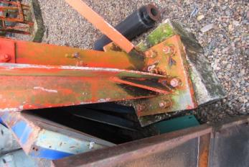 |  |  |  |  |  | 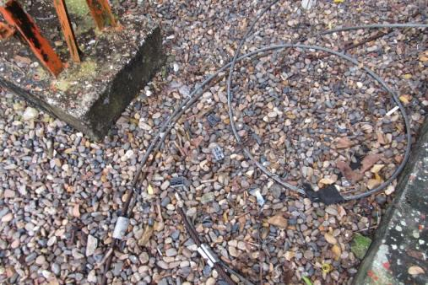

 | BARRAJES EN TORRE
 | 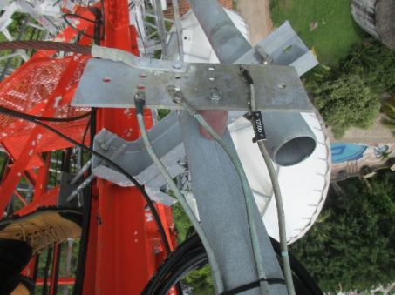 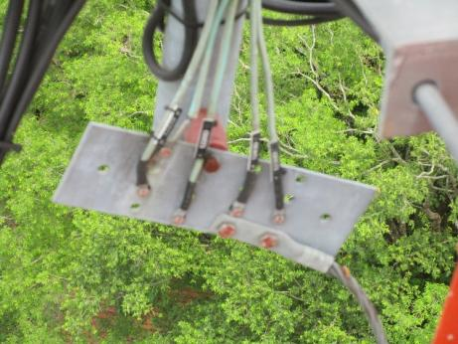 |  |  |  |  | 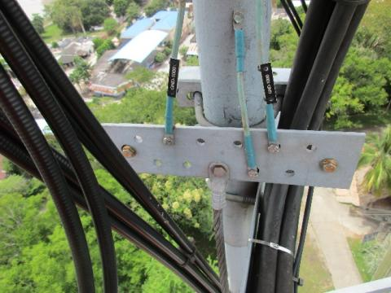 |  |  |  |  |  | 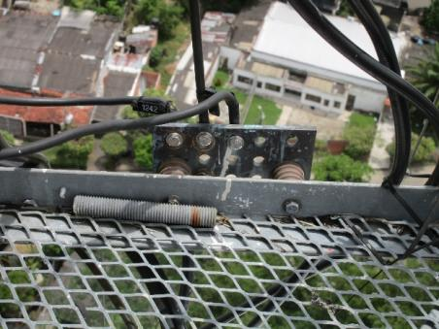 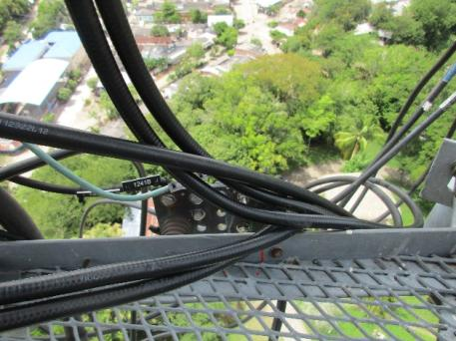 |  |  |  |  | 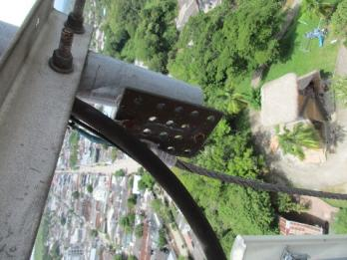

 | BARRAJES EN PISO
 | 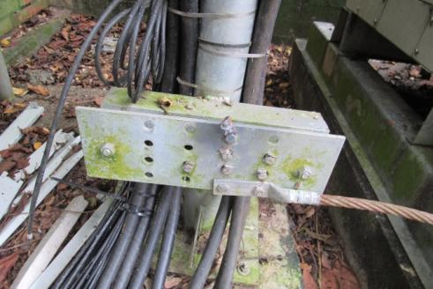 |  |  |  |  | 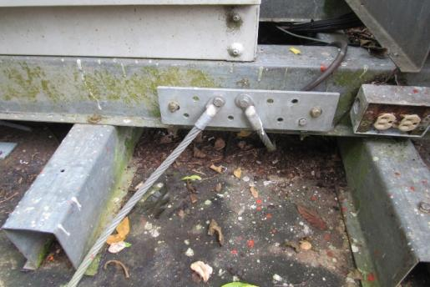 |  |  |  |  |  | 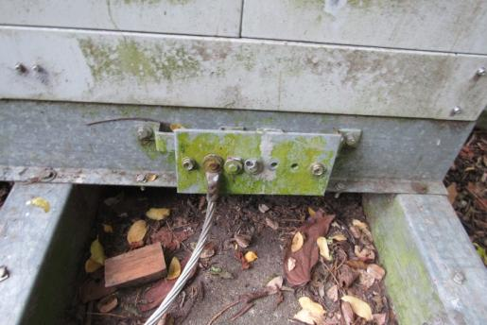 |  |  |  |  | 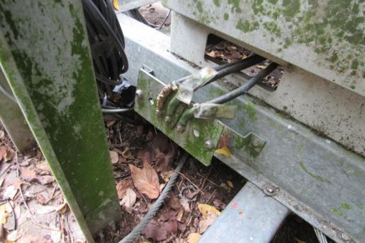

 | ESCALERILLAS EXISTENTES

 | ESCALERILLA TORRE (INDICAR LONGITUD)
 | 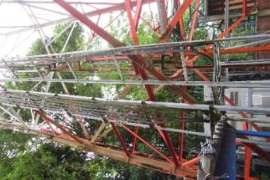 |  |  |  |  | 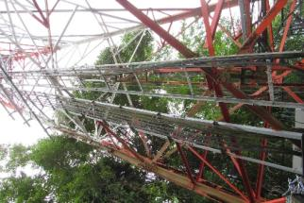

 | ESCALERILLAS RECORRIDO HORIZONTAL (INDICAR LONGITUD)
 | 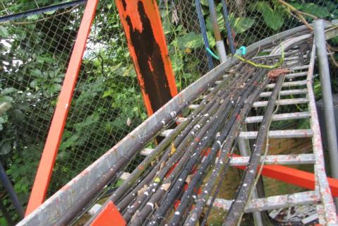 |  |  |  |  | 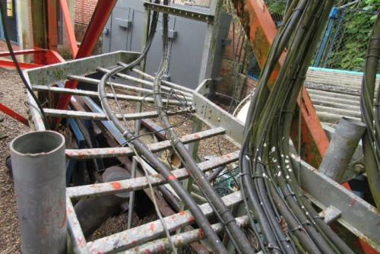 |  |  |  |  |  | 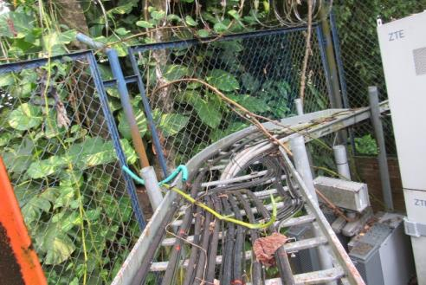 |  |  |  |  | 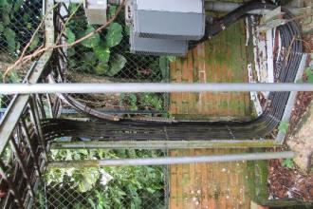

 | ESCALERILLAS RECORRIDO HORIZONTAL (INDICAR LONGITUD)

